2.HEAT MAP
Subsecretaría de Desarrollo Administrativo y Tecnológico
Dirección de Sistemas de Control Interno Gubernaental
Mapa de Riesgos
Administración de Riesgos de
Formato FCI-DE.2 / 3-5

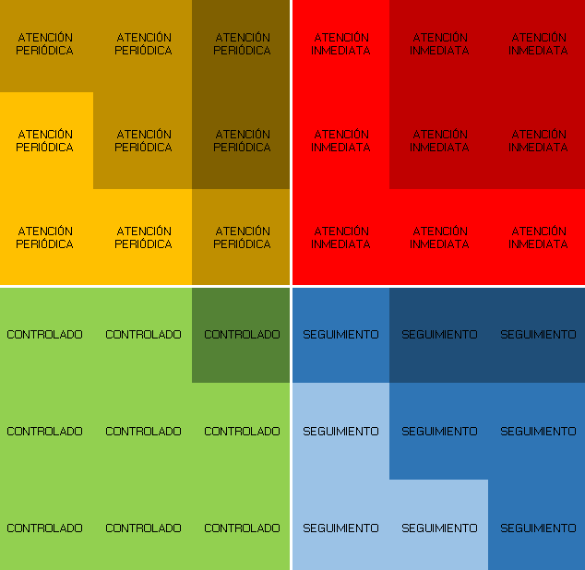
 | R1
8 | 7
4 | 6
7 | 3
NO | R I E S G O | CORRUPCIÓN |  | VALORACIÓN INICIAL |  | Selección | Siglas de las UD

 |  |  |  | GRADO DE IMPACTO | PROBABILIDAD DE OCURRENCIA
R1 | AAAAAAAAAAAAA | Si | 1 | 8 | 7 | Si | DGA
R2 | BBBBBBBBBB | No |  | 4 | 6
R3 | CCCCCCCC | Si | 1 | 7 | 3
R4
R5
R6
R7
R8
R9
R10
R11
R12
R13
R14
R15
R16
R17
R18
R19
R20
R21
R22
R23
R24
R25
R26

